GEOMETRAL
 | I23 | GRISINO |  | MPG |  | Nº de referencia: | CONJUNTO |  | 01 |  |  | MOLDERÍA
ATTICULO | G0DM00 |  | CONJUNTO MUECA PURO - PLUSH |  |  |  |  | TALLES |  | A - B - C - D - E |  | #
 |  |  |  |  |  |  |  | TALLES |  | 0 |  | D55
VARIANTES

BLANCO-BL |  |  | 0 |  |  | 0 |  | 0 |  |  | 0
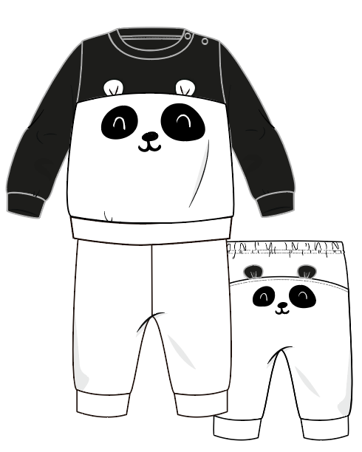

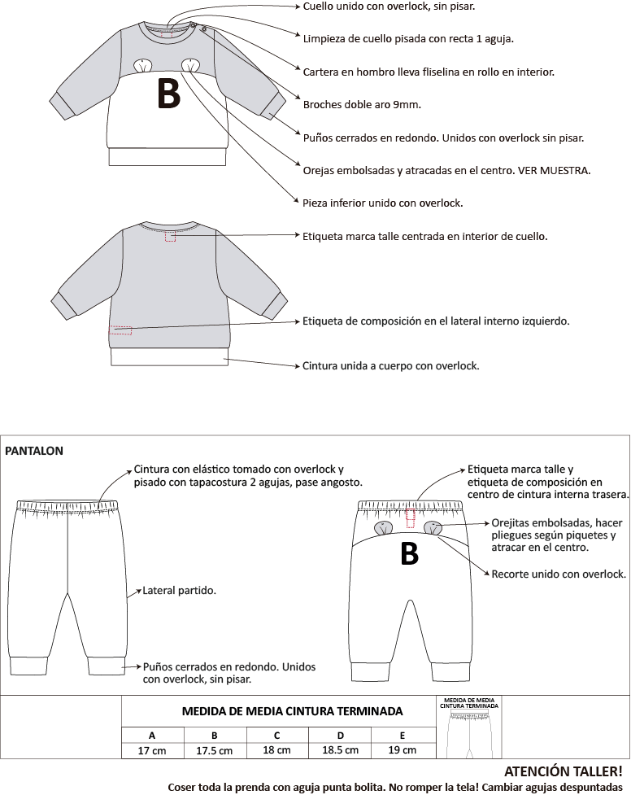
 |  |  |  |  |  |  |  |  |  |  |  |  | Coser toda la prenda con aguja punta bolita. No romper la tela! Cambiar agujas despuntadasCOLLARETALimpieza de cuello de jersey
 |  |  |  |  |  |  |  |  |  |  |  |  | Collareta guía de 30 mm x 0.25 m.
 |  |  |  |  |  |  |  |  |  |  |  |  | Consumo promedio x prenda: 0.005 m.10 cmEtiqueta de composición en el
 |  |  |  |  |  |  |  |  |  |  |  |  | lateral interno izquierdo.
 |  |  |  |  |  |  |  |  |  |  |  |  | Colocar a 10 cm del ruedo.Etiqueta marca talle centrada
 |  |  |  |  |  |  |  |  |  |  |  |  | en interior de cuello. Tira de hombro internaLimpieza cuello pisada con recta 1 aguja.
 |  |  |  |  |  |  |  |  |  |  |  |  | Dobladillo con tapacostura 2 agujas
 |  |  |  |  |  |  |  |  |  |  |  |  | PASE ANGOSTO a 2 cm terminado.Cuello de RIB unido con overlockE

FECHA |  |  | DISEÑADORA |  |  |  |  | MODELISTA

ACLARACIONES PARA MOLDERÍA |  |  |  |  | BASE D16 INV18 CONJUNTO DE PLUSH

FICHA CARGA
 | I23 |  | GRISINO |  | MPG |  | Nº de referencia: |  |  | CONJUNTO |  | 01 |  |  |  |  | MOLDERÍA |  | AUX NºREF: | D55 -I23-GRISINO MPG-CONJUNTO 01 |  |  |  |  | D55 CONJUNTO MUECA PURO - PLUSH
ATTICULO | G0DM00 |  |  | CONJUNTO MUECA PURO - PLUSH |  |  |  |  |  |  | TALLES |  | A - B - C - D - E |  |  |  | #
 |  |  |  |  |  |  |  |  |  |  | TALLES |  |  |  |  |  | D55
 |  |  |  |  |  |  | CANT X U |  | BLANCO-BL |  |  |  |  |  |  |  |  |  | COLORES
 | INSUMO |  |  |  | PROVEEDOR | CODIGO |  |  | COL1 - 02
GUARDAR COMO
TELAS | PLUSH |  |  |  |  | XTH000 | 0.105 | 0.105 |  |  |  |  |  |  |  |  |  |  |  |  | Ruta Excel | M:\ACTIVO\41- Inv 23\1-GRISINO\4- FICHAS TÉCNICAS
 | TELA 1: | recorte superior buzo, mangas y puño de mangas |  |  |  |  |  |  | NEGRO-NG |  |  |  |  |  |  |  |  |  |  |  | Nombre: | D55-I23-GRISINO MPG-CONJUNTO 01- | listo | guardar como: molderia T3 + X1
 | PLUSH |  |  |  |  | XTH000 | 0.105 | 0.105
IMPRIMIR PREFICHA
 | TELA 2: | buzo recorte inferior, puños de cintura, pantalon y puños de pantalon |  |  |  |  |  |  | BLANCO-BL |  |  |  |  |  |  |  |  |  |  |  |  |  | listo | imprimir preficha igual
 | PLUSH |  |  |  |  | XTH000 | 0.105 | 0.105 |  |  |  |  |  |  |  |  |  |  |  |  | Ruta PDF | Y:\5- INVIERNO 23\1 FICHAS TECNICAS\GRISINO\PDF
IMPRIMIR GEOMETRAL Y FICHA CARGA
 | TELA 3: | orejitas buzo |  |  |  |  |  |  | BLANCO-BL |  |  |  |  |  |  |  |  |  |  |  | Nombre: | G0DM00 CONJUNTO MUECA PURO - PLUSH | listo | AGREGAR IMPIRMIR geometral y ficha CARrga
 | PLUSH |  |  |  |  | XTH000 | 0.105 | 0.105
 | TELA 4: | orejitas pantalon |  |  |  |  |  |  | NEGRO-NG |  |  |  |  |  |  |  |  |  |  |  |  |  | Listo | imprimir ficha final pagina 1 y dos pero doble cara OJO QUE PAGINA LLEGA HASTA FILA 104
IMPRIMIR FICHA FINAL
 | PLUSH |  |  |  |  | XTH000 | 0.105 | 0.105 |  |  | SEPARAR 35 METROS PARA EL BORDADOR
 | TELA 5: | parche ojitos bordado BUZO Y PANTALON |  |  |  |  |  |  | NEGRO-NG
CREAR PDF
 |  |  |  |  |  |  |  |  |  |  |  |  |  |  |  |  |  |  |  |  |  |  | Listo | crear pdf: igual OJO QUE PAGINA LLEGA HASTA FILA 104

ESTAMPAS BORDADOS | BORDADO |  |  |  |  | XPB000 | 1 | 1 | NEGRO-SC |  |  |  |  |  |  |  |  |  | DESPLEGABLE ESTAMPAS O BORDADOS
 | BUZO DELANTERO Y PANTALON TRASERO
 |  |  |  |  |  |  |  |  |  |  |  |  |  |  |  |  |  |  | AVIOS ANTES DE CONFECCION, INTRODUCIR MANUAL

CONFECCIÓN | ETIQUETA MARCA TALLE MPG |  |  |  |  | XAE216 | 1 | 1 | NEGRO-SC |  |  |  |  |  |  |  |  |  | ESTE ESPACIO ES PARA ETIQUETAS Y AVIOS QUE NO VARIAN EN CANTIDAD POR TALLE

 | COMPOSICIÓN CRESKOTEC |  |  |  | ARSLANIAN | XAE942 | 1 | 1 | NEGRO-SC
 | 80% ALGODÓN 20% POLIÉSTER

 | ELÁSTICO DE POLIÉSTER |  |  |  | TEXCINT | XAL003 | 1 | 1 | BLANCO-BL |  |  |  |  |  |  |  |  |  | ESTE ESPACIO ES PARA ELASTICOS, GALONES Y OTROS AVÍOS QUE VARÍAN EN CANTIDAD POR TALLE
 | DE 15 mm ART. 10/10 |  |  |  |  |  |  |  | A | B | C | D | E |  |  |  |  | TALLE
 |  |  |  |  | PARA TALLER: MEDIDA A CORTAR X PRENDA (CINTURA) |  |  |  | 36 cm | 37 cm | 38 cm | 39 cm | 40 cm |  |  |  |  | CORTAR
 |  |  |  |  | PARA CARGAR: CONSUMO TOTAL X TALLE |  |  |  | 0.36 m | 0.37 m | 0.38 m | 0.39 m | 0.4 m |  |  |  |  | CARGAR

 |  |  |  |  |  |  |  |  |  |  |  |  |  |  |  |  |  |  |  |  | ESPACIO OCULTO PARA MÁS AVIOS CON CANTIDAD POR TALLE, SELECCIONAR Y MOSTRAR
 |  |  |  |  |  |  |  |  |  |  |  |  |  |  |  |  |  |  | ACA SÓLO SE COMPLETAN CIERRES

 |  |  |  |  |  |  |  |  |  |  |  |  |  |  |  |  |  |  |  |  | ESPACIO OCULTO PARA CIERRES SUSTITUTOS, SELECCIONAR Y MOSTRAR
 | HILO |  |  |  |  |  | 1 |  | SOBRE BLANCO : COLOR BLANCO AL TONO
 |  |  |  |  |  |  |  |  | SOBRE NEGRO: COLOR NEGRO AL TONO
 | CONFECCIÓN |  |  |  |  | XPC000 | $1.00 |  | NEGRO-SC
LAV

AVIOS DE LAVADO Y CONFECCIÓN |  |  |  |  | KRENS | XAM000 |  |  | NEGRO-NG |  |  |  |  |  |  |  |  |  | BADANAS O AVIOS DESP DE CONFECCION QUE NO VARIAN POR TALLE
 | CARTERA |  |  |  |  |  |  |  | A | B | C | D | E |  |  |  |  | TALLE
 |  |  |  |  |  |  |  |  | 2 | 2 | 2 | 2 | 2 |  |  |  |  | CANT | ESTE ESPACIO ES PARA BROCHES, REMACHES Y AVIOS DE DESPUES DE CONFECCION
 |  |  |  |  |  |  |  |  | 1 | 2 | 3 | 4 | 6 | 8 | 10 | 12 | 14 | TALLE
 |  |  |  |  |  |  |  |  |  |  |  |  |  |  |  |  |  | CANT |  |  | HAY MÁS EPACIO PARA BROCHES, SELECCIONAR Y MOSTRAR

COMPLETAR SOLO CARTONES Y EMPAQUES ESPECIALES
DE LO CONTRARIO, SE CARGAN LOS BÁSICOS
PLANCHA |  |  |  |  |  |  |  |  |  |  |  |  |  |  |  |  |  |  | DESPLEGABLES CARTONES 1
 |  |  |  |  |  |  |  |  |  |  |  |  |  |  |  |  |  |  | DESPLEGABLES CARTONES 2
 |  |  |  |  |  |  |  |  |  |  |  |  |  |  |  |  |  |  | DESPLEGABLES CARTONES 3

MPG
XEC001
XEC047
XEV003
+ BOLSA
+ PLANCHA
NENA Y VARON
XEC036
XEC047
XEV003
+ BOLSA
+ PLANCHA
PIJAMAS
XEC043
XEC047
XEV003
+ BOLSA
+ PLANCHA
 |  |  |  |  |  |  |  |  |  |  |  |  |  |  |  |  |  |  | DESPLEGABLE BOLSAS MPG/NN/NNA
 |  |  |  |  |  |  |  |  |  |  |  |  |  |  |  |  |  |  | DESPLEGABLES BOLSAS CC/CCA
 |  |  |  |  |  |  |  |  |  |  |  |  |  |  |  |  |  |  | DESPLEGABLE EMPAQUES
 | STICKER PLANCHA |  |  |  |  | XEV001 |  |  |  |  |  |  |  |  |  |  |  |  | SE PRENDE SOLO CON BORDADO O ESTAMPA.COMPLETAR SÓLO SI LA TELA ES EN METROS.
 |  |  |  |  |  |  |  |  |  |  |  |  |  |  |  |  |  |  | DESPLEGABLE PLANCHAS
GTS | ILUSTRADOR |  |  |  |  | XPE700 |  |  |  |  |  |  |  |  |  |  |  |  | ILUSTRADOR: SE PRENDE SOLO SI HAY BORDADO O ESTAMPA. SI LA TELA TIENE DIBUJO POR METRO COPIAR DE AUX
 |  |  |  |  |  |  |  |  |  |  |  |  |  |  |  |  |  |  | FICHA FINAL: SE PRENDE SOLO AL PONER EL 1 EN EL CASILLERO ROJO.
 |  |  |  |  |  |  |  |  |  |  |  |  |  |  |  |  |  |  | PONER EL 1 SÓLO AL PASAR FICHA DEFINITIVA A MUESTRARIO/PRODUCCION
 |  |  |  |  |  |  |  |  |  |  |  |  |  |  |  |  |  |  | EN LA PRIMERA PASADA QUEDA EN CERO

